Front

Please, select the container number below to find delivery place.
Whether you can not find the container number click here!

click here!

SELECT Cntr
If you have not found the container number in the list beside, please follow the instructions in the table above.

CNTR No. | Port | Depot | Authotization CODE
0 | 0 | 0 | 0

OffHire
Return to main menu!

CNTR No. | Port | Depot | Authotization CODE | Selection
 |  |  |  | 1
CAIU2232769 | BRSSZ | Santos Container Ltda - RUA JULIA FERREIRA DE CARVALHO, 363 CHICO DE PAULA – SANTOS – S.PAULO CEP.: 11.090-050 Tel: 55 13 4010-4311 E-mail: operacional@santoscontainer.com.br | 1070977
CAIU2302357 | BRSSZ | Santos Container Ltda - RUA JULIA FERREIRA DE CARVALHO, 363 CHICO DE PAULA – SANTOS – S.PAULO CEP.: 11.090-050 Tel: 55 13 4010-4311 E-mail: operacional@santoscontainer.com.br | 1070965
CAIU2490763 | BRSSZ | Santos Container Ltda - RUA JULIA FERREIRA DE CARVALHO, 363 CHICO DE PAULA – SANTOS – S.PAULO CEP.: 11.090-050 Tel: 55 13 4010-4311 E-mail: operacional@santoscontainer.com.br | 1070965
CAIU4013348 | BRPNG | Transatlantica Containers LTDA - Paranagua - BR277 Ramal de acesso ao porto de Paranagua RM 2.5 C.P. 285 Paranagua Parana Tel: 5541 -2152 - 6000 | 1070979
CAIU4100313 | BRSSZ | Santos Container Ltda - RUA JULIA FERREIRA DE CARVALHO, 363 CHICO DE PAULA – SANTOS – S.PAULO CEP.: 11.090-050 Tel: 55 13 4010-4311 E-mail: operacional@santoscontainer.com.br | 1070965
CAIU8105442 | BRPNG | Transatlantica Containers LTDA - Paranagua - BR277 Ramal de acesso ao porto de Paranagua RM 2.5 C.P. 285 Paranagua Parana Tel: 5541 -2152 - 6000 | 1070979
CAIU8309657 | BRPNG | Transatlantica Containers LTDA - Paranagua - BR277 Ramal de acesso ao porto de Paranagua RM 2.5 C.P. 285 Paranagua Parana Tel: 5541 -2152 - 6000 | 1070978
CAXU3275108 | BRSSZ | Santos Container Ltda - RUA JULIA FERREIRA DE CARVALHO, 363 CHICO DE PAULA – SANTOS – S.PAULO CEP.: 11.090-050 Tel: 55 13 4010-4311 E-mail: operacional@santoscontainer.com.br | 1072690
CAXU7426861 | BRSSZ | Santos Container Ltda - RUA JULIA FERREIRA DE CARVALHO, 363 CHICO DE PAULA – SANTOS – S.PAULO CEP.: 11.090-050 Tel: 55 13 4010-4311 E-mail: operacional@santoscontainer.com.br | 1070964
CAXU8053000 | BRSSZ | Santos Container Ltda - RUA JULIA FERREIRA DE CARVALHO, 363 CHICO DE PAULA – SANTOS – S.PAULO CEP.: 11.090-050 Tel: 55 13 4010-4311 E-mail: operacional@santoscontainer.com.br | 1070964
KKFU1258723 | BRSSZ | Depotce - Avenida Plínio de Queiróz, s/nº - Gate 01 Parque Raíz da Serra P276603, Cubatão, SP Tel: 13 3369-3338 Email: lais.alves@depotce.com.br; leasing@depotce.com.br | TEK9E14
KKFU1492290 | BRSSZ | Delta - Rodovia Padre Manoel da Nobrega s/n Km 287 - Praia Grande - SP / Tel: 13 3471-7311 E-mail - rodrigomenezes@deltaterminais.com.br, tcs-sasupport@trtn.com | 7180934
KKFU1707233 | BRSSZ | Delta - Rodovia Padre Manoel da Nobrega s/n Km 287 - Praia Grande - SP / Tel: 13 3471-7311 E-mail - rodrigomenezes@deltaterminais.com.br, tcs-sasupport@trtn.com | R0979108
KKFU1733839 | BRSSZ | Delta - Rodovia Padre Manoel da Nobrega s/n Km 287 - Praia Grande - SP / Tel: 13 3471-7311 E-mail - rodrigomenezes@deltaterminais.com.br, tcs-sasupport@trtn.com | R0979113
KKFU1746353 | BRSSZ | Delta - Rodovia Padre Manoel da Nobrega s/n Km 287 - Praia Grande - SP / Tel: 13 3471-7311 E-mail - rodrigomenezes@deltaterminais.com.br, tcs-sasupport@trtn.com | R0979108
KKFU1748525 | BRSSZ | Delta - Rodovia Padre Manoel da Nobrega s/n Km 287 - Praia Grande - SP / Tel: 13 3471-7311 E-mail - rodrigomenezes@deltaterminais.com.br, tcs-sasupport@trtn.com | R0979113
KKFU1749218 | BRSSZ | Delta - Rodovia Padre Manoel da Nobrega s/n Km 287 - Praia Grande - SP / Tel: 13 3471-7311 E-mail - rodrigomenezes@deltaterminais.com.br, tcs-sasupport@trtn.com | R0979108
KKFU1818392 | BRSSZ | Santos Container Ltda - RUA JULIA FERREIRA DE CARVALHO, 363 CHICO DE PAULA – SANTOS – S.PAULO CEP.: 11.090-050 Tel: 55 13 4010-4311 E-mail: operacional@santoscontainer.com.br | 1070963
KKFU1820770 | BRPNG | Transatlantica Containers LTDA - Paranagua - BR277 Ramal de acesso ao porto de Paranagua RM 2.5 C.P. 285 Paranagua Parana Tel: 5541 -2152 - 6000 | 1070980
KKFU7464233 | BRSSZ | Santos Container Ltda - RUA JULIA FERREIRA DE CARVALHO, 363 CHICO DE PAULA – SANTOS – S.PAULO CEP.: 11.090-050 Tel: 55 13 4010-4311 E-mail: operacional@santoscontainer.com.br | 1070963
KKFU7509929 | BRSSZ | Santos Container Ltda - RUA JULIA FERREIRA DE CARVALHO, 363 CHICO DE PAULA – SANTOS – S.PAULO CEP.: 11.090-050 Tel: 55 13 4010-4311 E-mail: operacional@santoscontainer.com.br | 1070963
KKFU7518427 | BRPNG | Transatlantica Containers LTDA - Paranagua - BR277 Ramal de acesso ao porto de Paranagua RM 2.5 C.P. 285 Paranagua Parana Tel: 5541 -2152 - 6000 | 1070980
KKTU7400038 | BRSSZ | Santos Container Ltda - RUA JULIA FERREIRA DE CARVALHO, 363 CHICO DE PAULA – SANTOS – S.PAULO CEP.: 11.090-050 Tel: 55 13 4010-4311 E-mail: operacional@santoscontainer.com.br | 1070963
KKTU7465050 | BRSSZ | Delta - Rodovia Padre Manoel da Nobrega s/n Km 287 - Praia Grande - SP / Tel: 13 3471-7311 E-mail - rodrigomenezes@deltaterminais.com.br, tcs-sasupport@trtn.com | 7180934
KKTU7479393 | BRSSZ | Delta - Rodovia Padre Manoel da Nobrega s/n Km 287 - Praia Grande - SP / Tel: 13 3471-7311 E-mail - rodrigomenezes@deltaterminais.com.br, tcs-sasupport@trtn.com | 7181788
KKTU7507849 | BRSSZ | Delta - Rodovia Padre Manoel da Nobrega s/n Km 287 - Praia Grande - SP / Tel: 13 3471-7311 E-mail - rodrigomenezes@deltaterminais.com.br, tcs-sasupport@trtn.com | 7180934
MOAU0758581 | BRSSZ | Depotce - Avenida Plínio de Queiróz, s/nº - Gate 01 Parque Raíz da Serra P276603, Cubatão, SP Tel: 13 3369-3338 Email: lais.alves@depotce.com.br; leasing@depotce.com.br | P68263
MOAU6704089 | BRRIG | Intersul Reparos e Manutencao de Containeres Ltda - Via I, 800 lote 16 Distrito Industrial Rio Grande RS CEP 96204-060 Tel - 55-53 32341420 E-mail - gerente.operacao@intersulterminais.com.br | P68143
MOFU0713212 | BRSSZ | Depotce - Avenida Plínio de Queiróz, s/nº - Gate 01 Parque Raíz da Serra P276603, Cubatão, SP Tel: 13 3369-3338 Email: lais.alves@depotce.com.br; leasing@depotce.com.br | P68141
MOFU0752950 | BRRIG | Intersul Reparos e Manutencao de Containeres Ltda - Via I, 800 lote 16 Distrito Industrial Rio Grande RS CEP 96204-060 Tel - 55-53 32341420 E-mail - gerente.operacao@intersulterminais.com.br | P68143
MOFU0753088 | BRSSZ | Depotce - Avenida Plínio de Queiróz, s/nº - Gate 01 Parque Raíz da Serra P276603, Cubatão, SP Tel: 13 3369-3338 Email: lais.alves@depotce.com.br; leasing@depotce.com.br | P68141
MOFU0777053 | BRRIG | Intersul Reparos e Manutencao de Containeres Ltda - Via I, 800 lote 16 Distrito Industrial Rio Grande RS CEP 96204-060 Tel - 55-53 32341420 E-mail - gerente.operacao@intersulterminais.com.br | P68143
MOTU0755151 | BRSSZ | Depotce - Avenida Plínio de Queiróz, s/nº - Gate 01 Parque Raíz da Serra P276603, Cubatão, SP Tel: 13 3369-3338 Email: lais.alves@depotce.com.br; leasing@depotce.com.br | P68141
MOTU0781490 | BRSSZ | Depotce - Avenida Plínio de Queiróz, s/nº - Gate 01 Parque Raíz da Serra P276603, Cubatão, SP Tel: 13 3369-3338 Email: lais.alves@depotce.com.br; leasing@depotce.com.br | P68141
MOTU0789085 | BRSSZ | Depotce - Avenida Plínio de Queiróz, s/nº - Gate 01 Parque Raíz da Serra P276603, Cubatão, SP Tel: 13 3369-3338 Email: lais.alves@depotce.com.br; leasing@depotce.com.br | P68141
MOTU0798019 | BRRIG | Intersul Reparos e Manutencao de Containeres Ltda - Via I, 800 lote 16 Distrito Industrial Rio Grande RS CEP 96204-060 Tel - 55-53 32341420 E-mail - gerente.operacao@intersulterminais.com.br | P68143
NYKU3343208 | BRSSZ | Delta - Rodovia Padre Manoel da Nobrega s/n Km 287 - Praia Grande - SP / Tel: 13 3471-7311 E-mail - rodrigomenezes@deltaterminais.com.br, tcs-sasupport@trtn.com | ASANH32855
NYKU3352771 | BRSSZ | Delta - Rodovia Padre Manoel da Nobrega s/n Km 287 - Praia Grande - SP / Tel: 13 3471-7311 E-mail - rodrigomenezes@deltaterminais.com.br, tcs-sasupport@trtn.com | ASANH32855
NYKU3353551 | BRSSZ | Delta - Rodovia Padre Manoel da Nobrega s/n Km 287 - Praia Grande - SP / Tel: 13 3471-7311 E-mail - rodrigomenezes@deltaterminais.com.br, tcs-sasupport@trtn.com | ASANH32855
NYKU3514131 | BRSSZ | Delta - Rodovia Padre Manoel da Nobrega s/n Km 287 - Praia Grande - SP / Tel: 13 3471-7311 E-mail - rodrigomenezes@deltaterminais.com.br, tcs-sasupport@trtn.com | ASANH32841
NYKU3538961 | BRSSZ | Delta - Rodovia Padre Manoel da Nobrega s/n Km 287 - Praia Grande - SP / Tel: 13 3471-7311 E-mail - rodrigomenezes@deltaterminais.com.br, tcs-sasupport@trtn.com | ASANH32852
NYKU4028664 | BRSSZ | Delta - Rodovia Padre Manoel da Nobrega s/n Km 287 - Praia Grande - SP / Tel: 13 3471-7311 E-mail - rodrigomenezes@deltaterminais.com.br, tcs-sasupport@trtn.com | ASANH32841
NYKU4041368 | BRSSZ | Delta - Rodovia Padre Manoel da Nobrega s/n Km 287 - Praia Grande - SP / Tel: 13 3471-7311 E-mail - rodrigomenezes@deltaterminais.com.br, tcs-sasupport@trtn.com | ASANH32853
NYKU4148680 | BRSSZ | Delta - Rodovia Padre Manoel da Nobrega s/n Km 287 - Praia Grande - SP / Tel: 13 3471-7311 E-mail - rodrigomenezes@deltaterminais.com.br, tcs-sasupport@trtn.com | ASANH32855
NYKU4167844 | BRSSZ | Delta - Rodovia Padre Manoel da Nobrega s/n Km 287 - Praia Grande - SP / Tel: 13 3471-7311 E-mail - rodrigomenezes@deltaterminais.com.br, tcs-sasupport@trtn.com | ASANH32762
TCLU1652779 | BRSSZ | Depotce - Avenida Plínio de Queiróz, s/nº - Gate 01 Parque Raíz da Serra P276603, Cubatão, SP Tel: 13 3369-3338 Email: lais.alves@depotce.com.br; leasing@depotce.com.br | ASANG35216
TCLU4400981 | BRSSZ | Depotce - Avenida Plínio de Queiróz, s/nº - Gate 01 Parque Raíz da Serra P276603, Cubatão, SP Tel: 13 3369-3338 Email: lais.alves@depotce.com.br; leasing@depotce.com.br | ASANG35273
TCLU4404610 | BRSSZ | Delta - Rodovia Padre Manoel da Nobrega s/n Km 287 - Praia Grande - SP / Tel: 13 3471-7311 E-mail - rodrigomenezes@deltaterminais.com.br, tcs-sasupport@trtn.com | ASANH32851
TCNU8113858 | BRSSZ | Delta - Rodovia Padre Manoel da Nobrega s/n Km 287 - Praia Grande - SP / Tel: 13 3471-7311 E-mail - rodrigomenezes@deltaterminais.com.br, tcs-sasupport@trtn.com | ASANH32843
TEMU4432230 | BRSSZ | Depotce - Avenida Plínio de Queiróz, s/nº - Gate 01 Parque Raíz da Serra P276603, Cubatão, SP Tel: 13 3369-3338 Email: lais.alves@depotce.com.br; leasing@depotce.com.br | TEK9589
TEMU4597800 | BRSSZ | Depotce - Avenida Plínio de Queiróz, s/nº - Gate 01 Parque Raíz da Serra P276603, Cubatão, SP Tel: 13 3369-3338 Email: lais.alves@depotce.com.br; leasing@depotce.com.br | TEK9588
TEMU4783487 | BRSSZ | Depotce - Avenida Plínio de Queiróz, s/nº - Gate 01 Parque Raíz da Serra P276603, Cubatão, SP Tel: 13 3369-3338 Email: lais.alves@depotce.com.br; leasing@depotce.com.br | TEK9589
TEMU4784143 | BRSSZ | Depotce - Avenida Plínio de Queiróz, s/nº - Gate 01 Parque Raíz da Serra P276603, Cubatão, SP Tel: 13 3369-3338 Email: lais.alves@depotce.com.br; leasing@depotce.com.br | TEK9588
TEMU4826531 | BRSSZ | Depotce - Avenida Plínio de Queiróz, s/nº - Gate 01 Parque Raíz da Serra P276603, Cubatão, SP Tel: 13 3369-3338 Email: lais.alves@depotce.com.br; leasing@depotce.com.br | TEK9588
TEMU4985030 | BRSSZ | Depotce - Avenida Plínio de Queiróz, s/nº - Gate 01 Parque Raíz da Serra P276603, Cubatão, SP Tel: 13 3369-3338 Email: lais.alves@depotce.com.br; leasing@depotce.com.br | TEK9588
TEMU5114320 | BRSSZ | Depotce - Avenida Plínio de Queiróz, s/nº - Gate 01 Parque Raíz da Serra P276603, Cubatão, SP Tel: 13 3369-3338 Email: lais.alves@depotce.com.br; leasing@depotce.com.br | TEK9589
TGHU0830371 | BRSSZ | Depotce - Avenida Plínio de Queiróz, s/nº - Gate 01 Parque Raíz da Serra P276603, Cubatão, SP Tel: 13 3369-3338 Email: lais.alves@depotce.com.br; leasing@depotce.com.br | TEK9A14,TEK9A13
TGHU5185310 | BRSSZ | Depotce - Avenida Plínio de Queiróz, s/nº - Gate 01 Parque Raíz da Serra P276603, Cubatão, SP Tel: 13 3369-3338 Email: lais.alves@depotce.com.br; leasing@depotce.com.br | TEK9590
TGHU5186277 | BRSSZ | Depotce - Avenida Plínio de Queiróz, s/nº - Gate 01 Parque Raíz da Serra P276603, Cubatão, SP Tel: 13 3369-3338 Email: lais.alves@depotce.com.br; leasing@depotce.com.br | TEK9590
TGHU9244366 | BRSSZ | Depotce - Avenida Plínio de Queiróz, s/nº - Gate 01 Parque Raíz da Serra P276603, Cubatão, SP Tel: 13 3369-3338 Email: lais.alves@depotce.com.br; leasing@depotce.com.br | TEK9B13
TGHU9245866 | BRSSZ | Depotce - Avenida Plínio de Queiróz, s/nº - Gate 01 Parque Raíz da Serra P276603, Cubatão, SP Tel: 13 3369-3338 Email: lais.alves@depotce.com.br; leasing@depotce.com.br | TEK9587
TGHU9246543 | BRSSZ | Depotce - Avenida Plínio de Queiróz, s/nº - Gate 01 Parque Raíz da Serra P276603, Cubatão, SP Tel: 13 3369-3338 Email: lais.alves@depotce.com.br; leasing@depotce.com.br | TEK9A14,TEK9A13
TRIU6638593 | BRSSZ | Depotce - Avenida Plínio de Queiróz, s/nº - Gate 01 Parque Raíz da Serra P276603, Cubatão, SP Tel: 13 3369-3338 Email: lais.alves@depotce.com.br; leasing@depotce.com.br | ASANG35271

MENU


CLICK ON THE DISCHARGE PORT TO FIND THE RETURN PLACE OF THE UNIT

Return to main menu!

Manaus
Vila do conde
Pecem

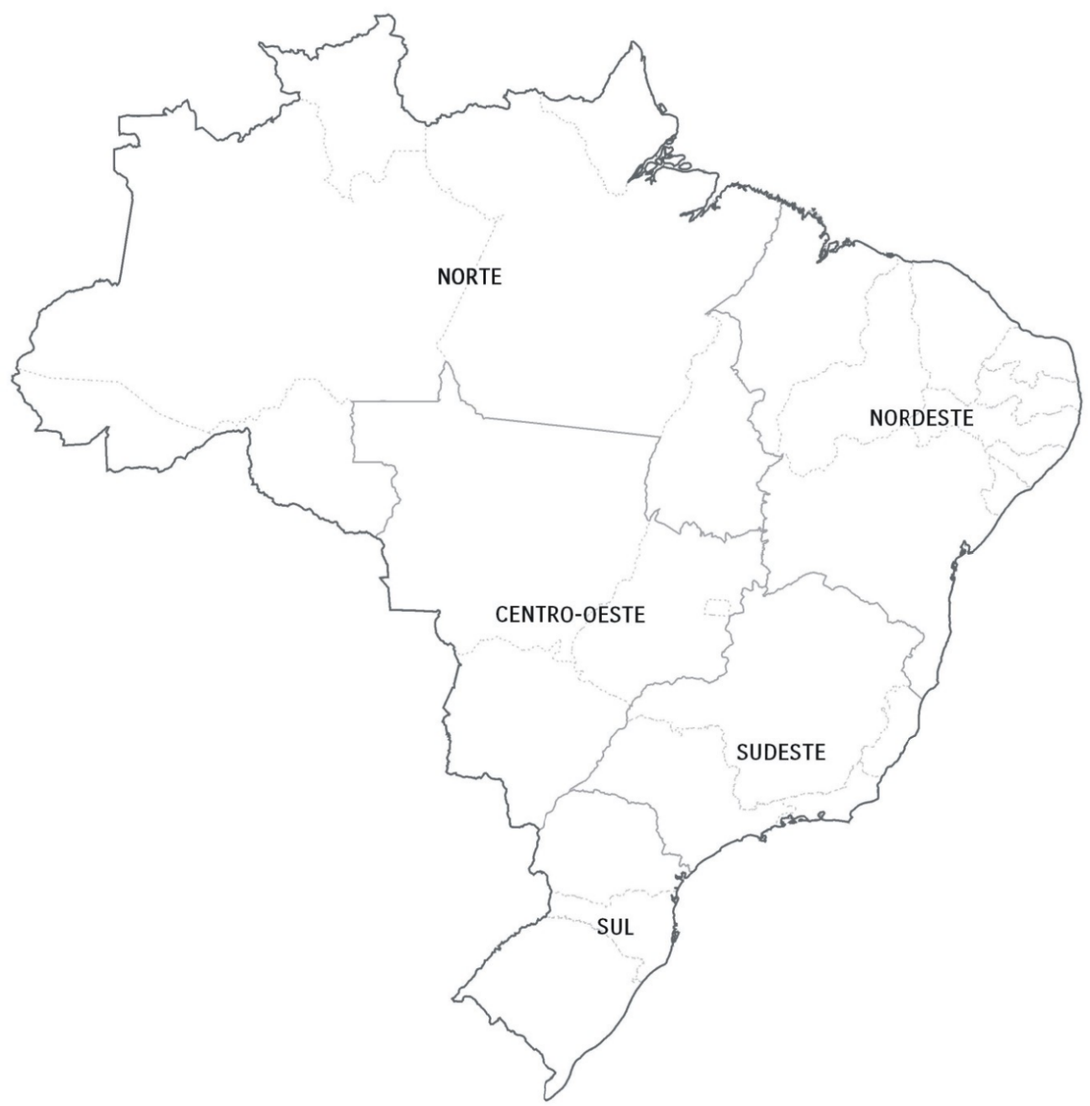
Suape

Salvador

MANAUS
SEPETIBA
Rio de Janeiro

Sepetiba

ITAPOA
VILA DO CONDE
RIO DE JANEIRO
Santos

Paranaguá

NAVEGANTES
PECEM
SUAPE
Itajaí/Navegantes

Itapoá

PARANAGUA
SALVADOR

Rio Grande

Imbituba
DEVOLUÇÃO DE EQUIPAMENTO VAZIO (Empty Equipment Return)

Porto: (Port) | IMBITUBA

Tipo de Equipamento: (Equipment Type) | 1ª Opção 20'/40´ standard - 40´ high cube - Flat rack 20´/40´ - Open Top 20´/40´ | Tipo de Equipamento: (Equipment Type) | 2ª Opção 40' standard - Flat rack 20´/40´ - Open Top 20´/40´

Terminal de Devolução: (Terminal Name) | Porto de Itapoa | Terminal de Devolução: (Terminal Name) | Terminal Portonave

Endereço: (Address) | Av. Beira Mar 5, 2900, Itapoá - SC, 89249-000 • (47) 3443-8700 | Endereço: (Address) | Av. Portuária Vicente Honorato Coelho nº 1 - São Domingos - Navegantes/SC

Contato: (Contact) | felipe.correa@portoitapoa.com;atendimento@portoitapoa.com | Contato: (Contact) | embarque-vazios@portonave.com.br • (47) 2104 3445

Website: | wwww.portoitapoa.com | Website: | https://extranet.portonave.com.br/

Observação: (Remarks) | no agendamento deve ser colocado o numero do booking: ONE_LINE_ISO | Observação: (Remarks) | To access the manual of delivery at Portonave "Click here"!

Tipo de Equipamento: (Equipment Type) | Reefer 20´/40´ | Tipo de Equipamento: (Equipment Type) | 2ª Opção 20'standard - 40´ high cube

Terminal de Devolução: (Terminal Name) | Rogério Philippi | Terminal de Devolução: (Terminal Name) | Atlantis

Endereço: (Address) | BR 470 - KM 8,5 nr 5251 | Endereço: (Address) | Rua Onório Bortolato, N 1717 – Pedreiras – Navegantes/SC

Contato: (Contact) | Francielle / Balduino - francielle.nvt@rogeriophillipi.com • (47) 3319-0514 | Contato: (Contact) | Abegail / Taiane / Jéssica - controle@atlantis-nav.com.br • (47) 98497-4328
 |  | Website:
Website: | www.rogeriophilippi.com.br | Website: | www.atlantis.com.br
 |  | Website:
Observação: (Remarks) |  | Observação: (Remarks)
 |  | Website: | www.depotrans.com.br

Return to main menu!

Itapoa
DEVOLUÇÃO DE EQUIPAMENTO VAZIO (Empty Equipment Return)

Porto: (Port) | ITAPOÁ

Tipo de Equipamento: (Equipment Type) | (Reefer 40´ - 2nd option)

Terminal de Devolução: (Terminal Name) | MD LOG

Endereço: (Address) | Estrada Jose Alves nº 4185 – CEP 89249-000 – JAGUARUNA – ITAPOA -SC

Contato: (Contact) | Lucas / Rodrigo - itapoa@mdlogsul.com.br - 47 9217-3936

Website: | http://agendamento.mdlogsul.com.br/

Observação: (Remarks) | Horário funcionamento: Segunda-feira à Sexta-feira: das 08h00 às 11h20 e das 13h00 às 17h30 Sábado: das 08h00 às 11h30

Tipo de Equipamento: (Equipment Type) | 20'/40´ standard - 40´ high cube - Flat rack 20´/40´ - Open Top 20´/40' - Reefer 20´

Terminal de Devolução: (Terminal Name) | Porto de Itapoa

Endereço: (Address) | Av. Beira Mar 5, 2900, Itapoá - SC, 89249-000 • (47) 3443-8700

Contato: (Contact) | felipe.correa@portoitapoa.com;atendimento@portoitapoa.com

Website: | wwww.portoitapoa.com

Observação: (Remarks) | No agendamento deve ser colocado o numero do booking: ONE_LINE_ISO

Tipo de Equipamento: (Equipment Type) | Reefer 40´ - 1st option

Terminal de Devolução: (Terminal Name) | OCEANIC LOGÍSTICA RETROPORTUÁRIA

Endereço: (Address) | Endereço completo: Av. Governador Adolfo Konder, 379 – Bairro São Vicente

Contato: (Contact) | Telefone de contato e e-mail (47) 3360-9842 / terminal@oceaniclog.com.br

Website: | Site do depot: http://www.oceaniclog.com.br/

Observação: (Remarks) | De segunda a sexta: 07:30h às 11:30h / 13:30h às 17:30h Sábado das 07:30h às 11:30h

Return to main menu!
Tipo de Equipamento: (Equipment Type) | 20' standard - 40´ high cube

Terminal de Devolução: (Terminal Name) | RETROLOG SERVIÇOS RETROPORTUÁRIOS LTDA

Endereço: (Address) | Estrada José Alves, 1685 - Bairro Jaguaruna

Contato: (Contact) | gate.ioa@retrolog.com.br - (47)-3305-0145/3305-0146

Website:

Observação: (Remarks) | Coletas e devoluções devem ser agendadas por e-mail até às 17:00 do dia anterior à coleta / devolução. Horário de Funcionamento do Terminal de Segunda à Sexta das 07h00 às 12h00 e das 13h00 às 17h00 e aos sábados das 07h00 às 11h00.

Tipo de Equipamento: (Equipment Type) | 40´ high cube

Terminal de Devolução: (Terminal Name) | Atlantis

Endereço: (Address) | Rua Onório Bortolato, N 1717 – Pedreiras – Navegantes/SC

Contato: (Contact) | Abegail / Taiane / Jéssica - controle@atlantis-nav.com.br • (47) 98497-4328

Website: | www.atlantis.com.br

Observação: (Remarks)

Manaus
DEVOLUÇÃO DE EQUIPAMENTO VAZIO (Empty Equipment Return)

Porto: (Port) | MANAUS

Tipo de Equipamento: (Equipment Type) | TODOS OS TIPOS DE CNTRS

Terminal de Devolução: (Terminal Name) | Super Trans Transporte Logistica e Serviços Ltda

Endereço: (Address) | Avenida Abiurana, 1251

Contato: (Contact) | Wyllian Souza - gate.depot@superterminais.com.br • (92) 3623-3700

Website: | www.superterminais.com.br

Observação: (Remarks)

Return to main menu!

Navegantes-Itajaí
DEVOLUÇÃO DE EQUIPAMENTO VAZIO (Empty Equipment Return) |  | DEVOLUÇÃO DE EQUIPAMENTO VAZIO (Empty Equipment Return)

Porto: (Port) | NAVEGANTES | Porto: (Port) | ITAJAÍ

Tipo de Equipamento: (Equipment Type) | 20'/40' standard - 40' High Cube | Tipo de Equipamento: (Equipment Type) | 40´ Reefer

Terminal de Devolução: (Terminal Name) | Atlantis | Terminal de Devolução: (Terminal Name) | OCEANIC LOGÍSTICA RETROPORTUÁRIA

Endereço: (Address) | Rua Onório Bortolato, N 1717 – Pedreiras – Navegantes/SC | Endereço: (Address) | Endereço completo: Av. Governador Adolfo Konder, 379 – Bairro São Vicente

Contato: (Contact) | Abegail / Taiane / Jéssica - controle@atlantis-nav.com.br • (47) 98497-4328 | Contato: (Contact) | Telefone de contato e e-mail (47) 3360-9842 / terminal@oceaniclog.com.br

Website: | www.atlantis.com.br | Website: | Site do depot: http://www.oceaniclog.com.br/

Observação: (Remarks) |  | Observação: (Remarks) | De segunda a sexta: 07:30h às 11:30h / 13:30h às 17:30h Sábado das 07:30h às 11:30h

Tipo de Equipamento: (Equipment Type) | Reefer 20´ - Flat rack 20´/40´ - Open Top 20´/40´ | Tipo de Equipamento: (Equipment Type) | - Demais tipos de unidades deverão ser devolvidas em NVT conforme designações ao lado esquerdo - Other unit types should be returned in NVT according to the designations on the left side

Terminal de Devolução: (Terminal Name) | Terminal Portonave | Terminal de Devolução: (Terminal Name)

Endereço: (Address) | Av. Portuária Vicente Honorato Coelho nº 1 - São Domingos - Navegantes/SC | Endereço: (Address)

Contato: (Contact) | embarque-vazios@portonave.com.br • (47) 2104 3445 | Contato: (Contact)

Website: | https://extranet.portonave.com.br/ | Website:

Observação: (Remarks) | To access the manual of delivery at Portonave "Click here"! | Observação: (Remarks)

Tipo de Equipamento: (Equipment Type) | 40´ Reefer

Terminal de Devolução: (Terminal Name) | Rogério Philippi

Endereço: (Address) | BR 470 - KM 8,5 nr 5251

Contato: (Contact) | Francielle / Balduino - francielle.nvt@rogeriophillipi.com • (47) 3319-0514

Website: | www.rogeriophilippi.com.br

Observação: (Remarks)

Return to main menu!

Paranagua
DEVOLUÇÃO DE EQUIPAMENTO VAZIO (Empty Equipment Return)

Porto: (Port) | PARANAGUA

Tipo de Equipamento: (Equipment Type) | 40' standard - 40' high cube - 40' Reefer

Terminal de Devolução: (Terminal Name) | Atlantis Terminais - Paranaguá

Endereço: (Address) | Av. Senador Atilio Fontana (Antiga Estrada Velha de Alexandra), 5780 - Ribeirão - Paranaguá/PR - CEP: 83250-000

Contato: (Contact) | controle@atlantis-pga.com.br; koliveira@atlantis-pga.com.br; mmiras@atlantis-pga.com.br; jformoso@atlantis-pga.com.br Telefone: (41) 3722-3230

Website: | www.atlantis-ssz.com.br/paranagua

Observação: (Remarks) | Horário de expediente de segunda a sexta: das 07 às16h, não fecha para almoço eaos sábados : das 07:00 às 10:30h. Instrução de coleta para Cliente. Sempre solicitar agendamento para coleta conforme padrão abaixo, das 07 ÀS 16:00H: Booking / Exportador / Transportador / Data da coleta/período / Tipo / Quantidade / MGW / Padrão Carga / Armador ** Para devolução não necessita de agendamento.

Tipo de Equipamento: (Equipment Type) | 20' standard - 20´/40´ Flat rack - 20´/40' Open Top - 20' Reefer

Terminal de Devolução: (Terminal Name) | TCP

Endereço: (Address) | Av Portuaria S/N - Porto Don Pedro Segundo - Paranagua - PR

Contato: (Contact) | centraldeatendimento@tcp.com.br - (41) 2152-5800

Website: | www.tcp.com.br

Observação: (Remarks) | Verificar diretamente no site do TCP se as unidades já estão cadastradas. Caso não estiver cadastrada, contactar nosso grupo de e-mail; br.import@one-line.com

Return to main menu!

Pecem
DEVOLUÇÃO DE EQUIPAMENTO VAZIO (Empty Equipment Return)

Porto: (Port) | Pecem

Tipo de Equipamento: (Equipment Type) | TODOS OS TIPOS DE CNTRS

Terminal de Devolução: (Terminal Name) | Koombogie

Endereço: (Address) | EST RODOVIA CE 422, SN, KM 5,98. Bairro PECEM. Cidade São Gonçalo do Amarante. CEP 62.670-000.

Contato: (Contact) | Hugo - hugo.soares-trc@komboogie.com.br - (85)99797-7445

Website:

Observação: (Remarks)

Return to main menu!

Rio Grande
DEVOLUÇÃO DE EQUIPAMENTO VAZIO (Empty Equipment Return)

Porto: (Port) | RIO GRANDE

Tipo de Equipamento: (Equipment Type) | TODOS OS TIPOS DE CNTRS

Terminal de Devolução: (Terminal Name) | INTERSUL REPAROS E MANUTENÇÃO EM CONTAINERS LTDA

Endereço: (Address) | Rua Professor Guilhermo Dawson, nº 100 - Rio Grande - RS

Contato: (Contact) | Fernanda Queiroz/Clarice Goulart: agendamento1@intersulterminais.com.br Marcelo Chagas: gerente.operacao@intersulterminais.com.br - +55 53 3230-0313 Ramal 218

Website: | N/A

Observação: (Remarks) | Os agendamentos devem ser realizados com 24h de antecêdencia, através do email: agendamento1@intersulterminais.com.br Horário de funcionamento das 08h as 12h das 13:30 as 19h

Return to main menu!

Rio de Janeiro
DEVOLUÇÃO DE EQUIPAMENTO VAZIO (Empty Equipment Return) |  | DEVOLUÇÃO DE EQUIPAMENTO VAZIO (Empty Equipment Return)

Porto: (Port) | RIO DE JANEIRO | Porto: (Port) | RIO DE JANEIRO

Tipo de Equipamento: (Equipment Type) | 20' standard / 40´high cube | Tipo de Equipamento: (Equipment Type) | Reefer 20'/40´

Terminal de Devolução: (Terminal Name) | TRACKER | Terminal de Devolução: (Terminal Name) | EXPRESSO GUARANI

Endereço: (Address) | Rua Prefeito Julio de Moraes Coutinho, 415 - Caju/ RJ | Endereço: (Address) | Rua Darcy Pereira 247 - Distrito Industrial de Santa Cruz - Rio de Janeiro

Contato: (Contact) | agendamento@trackerlogistica.com.br; depot@trackerlogistica.com.br • (21) 3889-7676 / • (21) 3104-9277 | Contato: (Contact) | gate.rio@expressoguarani.com.br • (21) 3049-3052

Website: | www.trackerlogistica.com.br | Website: | http://sister.expressoguarani.com.br/SISTER

Observação: (Remarks) | Agendamento via web - Transportadora deve providenciar o cadastro no site | Observação: (Remarks) | Para agendamento favor consulta o site acima

Tipo de Equipamento: (Equipment Type) | 40' standard / Flat rack 20´/40´ - Open Top 20´/40´

Terminal de Devolução: (Terminal Name) | SEPETIBA TECON

Endereço: (Address) | Estrada Prefeito Wilson Pedro Francisco, s/n - Ilha da Madeira, Itaguaí - RJ, 23826-600

Contato: (Contact) | importacaotecon@sepetibatecon.com.br • (21) 3781-9101 • (21) 99129-6721

Website: | www.sepetibatecon.com.br

Observação: (Remarks) | Gentileza agendar a(s) unidade(s) no Portal - http://portaltecon.csn.com.br e utilizar o booking ONE19

Return to main menu!

Endereço do Terminal:

Endereço do Terminal:

Website:

Website:
Observação: (Remarks)

Salvador
DEVOLUÇÃO DE EQUIPAMENTO VAZIO (Empty Equipment Return)

Porto: (Port) | SALVADOR

Tipo de Equipamento: (Equipment Type) | TODOS OS TIPOS DE CNTRS

Terminal de Devolução: (Terminal Name) | TECON SALVADOR

Endereço: (Address) | Rodovia Br-324 - Km 7 ao Km 8, 00, BA

Contato: (Contact) | Cleber - cleber.oliveira@teconsalvador.com.br - 71-98845-0707

Website: | www.wilsonsons.com.br

Observação: (Remarks)

Return to main menu!

Santos
DEVOLUÇÃO DE EQUIPAMENTO VAZIO (Empty Equipment Return) |  |  |  | MSC SARA ELENA-0823S | CAPE SOUNIO-0006W
 |  |  |  | MOL LONDRINA-0831S | E.R.BERLIN-0819S
Porto: (Port) | Santos | Porto: (Port) | Santos | SWITZERLAND-0108W | E.R.BERLIN-0827S
 |  |  |  | MSC GIULIA-0833S | E.R.CANADA-0824S
Tipo de Equipamento: (Equipment Type) | 20'/40' Reefers - 20'/40' Open Top - 20'/40' Flat Rack | Tipo de Equipamento: (Equipment Type) | 40' Standard - 40' High Cube | VANTAGE-0023W | E.R.CANADA-0832S
 |  |  |  | CMA CGM JACQUES JUNIOR-0111W | E.R.SEOUL-0828S
Terminal de Devolução: (Terminal Name) | Depotainer Serviços de Containers | Terminal de Devolução: (Terminal Name) | Transtec World Logistica Ltda | MOL ANCHORAGE-0821S | HMM PROMISE-0001W
 |  |  |  | MSC JEONGMIN-0829S | KEA-0827S
Endereço: (Address) | Rua Doutor Zelnor Paiva Magalhães. 546 Chico de Paula | Endereço: (Address) | O Registro pra devolução deve ser feito a Av. Vereador Alfredo das Neves 1702 e a entrega na Rua Dr. Alberto Schwedtzer, 1601 - Santos - SP | CMA CGM CARLANTONIE-0301W | MALLECO-0825S
 |  |  |  | VANTAGE-0024W | MALLECO-0833S
Contato: (Contact) | Rafael Felix - (13) 99207-5423 | Contato: (Contact) | Marcus Vinicius - Tel. (13) 4141 - 3224 documental@transtecworld.com; controle@transtecworld.com | MAERSK LA PAZ-0825S | MSC BARCELONA-0822S
 |  |  |  | VALOR-0022W | MSC BARCELONA-0830S
Website: | www.depotainer.com.br | Website: | www.transtecworld.com | MAERSK LEON-0828S | PALENA-0828S
 |  |  |  | MOL ANCHORAGE-0834S | RHODOS-0823S
Observação: (Remarks) | Para devolução de containers, informamos que o agendamento deve ser feito com no minimo 24h de antecedência | Observação: (Remarks) | O agendamento para devolução de container deve ser feito com antecedência de até 24 horas. | VALUE-021W | RHODOS-0831S
 |  |  |  | MAERSK SHAMS-0827S | SAN FERNANDO-0825W
 |  |  |  |  |  | COSCO SHIPPING THAMES-0006W | SAN FRANCISCA-0824W
Tipo de Equipamento: (Equipment Type) | 20' Standard | Tipo de Equipamento: (Equipment Type) |  |  |  | MSC NAOMI-0822S | SAN VICENTE-0830W
 |  |  |  |  |  | COSCO SHIPPING VOLGA-0007W | SANTOS EXPRESS-0827W
Terminal de Devolução: (Terminal Name) | TCA - Terminais de Containers da Alemoa | Terminal de Devolução: (Terminal Name) | D. P. WORLD Depot |  |  | ANTHEAY-0015W | SKIATHOS-0821S
 |  |  |  |  |  | MSC ALBANY-0832S | SKIATHOS-0829S
Endereço: (Address) | AV. Doutor Albert Scheweltzer, 1659 - Alemoa Santos/SP | Endereço: (Address) | Estrada Particular da CODESP, s/n Santos, SP - CEP: 11095-700 |  |  | MSC NAOMI-0835S | SKYROS-0831W
 |  |  |  |  |  | MSC ELMA-0824S | SYMI I-0823W
Contato: (Contact) | (13) 3296 3033 / 3293 3047 | Contato: (Contact) | (13) 3213 0715 - depot.ssz@dpworld.com |  |  | MAERSK LAGUNA-0830S | UASC BUBIYAN-0820S
 |  |  |  |  |  | SEAMAX ROWAYTON-0008W | UASC BUBIYAN-0826S
Website: | http://201.46.31.115/sister | Website:

Observação: (Remarks) | os agendamentos são realizados via website : http://201.46.31.115/sister/ - O agendamento para devolução de container deve ser feito com antecedência de no minimo até 24 horas. Sujeito a disponibilidade de janelas. | Observação: (Remarks) | O agendamento para devolução de container deve ser feito com antecedência de até 24 horas.

Return to main menu!

Sepetiba
DEVOLUÇÃO DE EQUIPAMENTO VAZIO (Empty Equipment Return)

Porto: (Port) | SEPETIBA

Tipo de Equipamento: (Equipment Type) | Reefer 20'/40´ - 40´High Cube

Terminal de Devolução: (Terminal Name) | EXPRESSO GUARANI

Endereço: (Address) | Rua Darcy Pereira 247 - Distrito Industrial de Santa Cruz - Rio de Janeiro

Contato: (Contact) | gate.rio@expressoguarani.com.br • (21) 3049-3052

Website: | http://sister.expressoguarani.com.br/SISTER

Observação: (Remarks) | Para agendamento favor consulta o site acima

Tipo de Equipamento: (Equipment Type) | Flat rack 20´/40´ - Open Top 20´/40´ // 20´- 40´ Standard

Terminal de Devolução: (Terminal Name) | SEPETIBA TECON

Endereço: (Address) | Estrada Prefeito Wilson Pedro Francisco, s/n - Ilha da Madeira, Itaguaí - RJ, 23826-600

Contato: (Contact) | importacaotecon@sepetibatecon.com.br • (21) 3781-9101 • (21) 99129-6721

Website: | www.sepetibatecon.com.br

Observação: (Remarks) | Gentileza agendar a(s) unidade(s) no Portal - http://portaltecon.csn.com.br e utilizar o booking ONE19

Return to main menu!

Suape
DEVOLUÇÃO DE EQUIPAMENTO VAZIO (Empty Equipment Return)

Porto: (Port) | SUAPE

Tipo de Equipamento: (Equipment Type) | TODOS DOS TIPOS

Terminal de Devolução: (Terminal Name) | TECON SUAPE

Endereço: (Address) | Av. Portuária, S/N - Porto de Suape / Ipojuca - PE - CEP 55590-000

Contato: (Contact) | booking@teconsuape.com

Website: | www teconsuape.com

Observação: (Remarks) | Acessar o Portal do Tecon Suape e cadastrar o FUE e o numero do container. Favor usar o booking number DDONEMTY201911.

Return to main menu!

Vila do Conde
DEVOLUÇÃO DE EQUIPAMENTO VAZIO (Empty Equipment Return)

Porto: (Port) | VILA DO CONDE

Tipo de Equipamento: (Equipment Type) | 20' standard - 40' standard / 40' High Cube

Terminal de Devolução: (Terminal Name) | Transterra Terminal Logistico

Endereço: (Address) | Vila Murucupi, Rod PA 483 KM 7

Contato: (Contact) | Edmilson - g.o@transterraemp.com - 55 91 3118-8216

Website: | www.transterraemp.com

Observação: (Remarks)

Tipo de Equipamento: (Equipment Type) | Reefer 20´/40´

Terminal de Devolução: (Terminal Name) | SANTOS BRASIL

Endereço: (Address) | Rodovia PA 481 KM 21, complexo portuario de Vila do Conde

Contato: (Contact) | depot.tcv@santosbrasil.com.br - 55 91 3322-7575

Website: | www.santosbrasil.com.br

Observação: (Remarks)

Return to main menu!

Manual Portonave
 | STEP BY STEP: RETURN OF EMPTY IN THE PORTAL

1º STEP
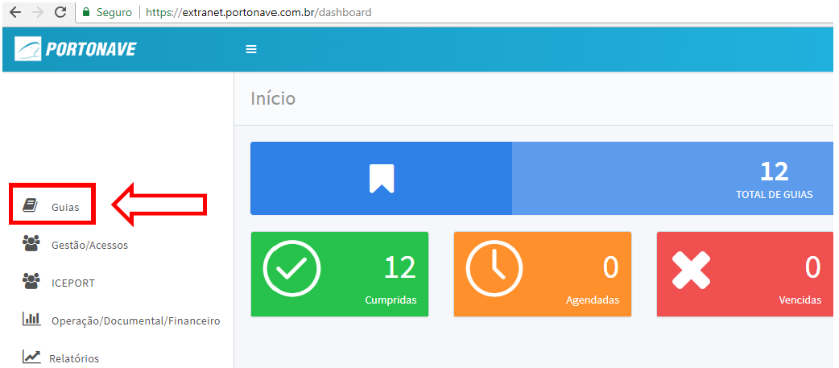

2º STEP

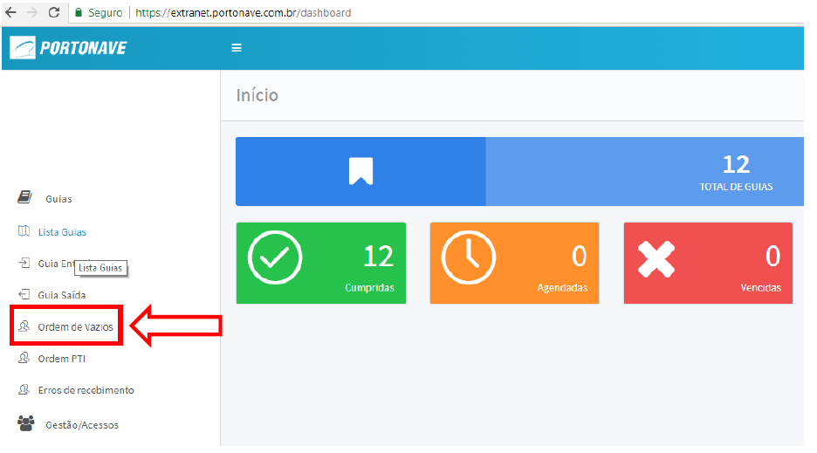

3º STEP

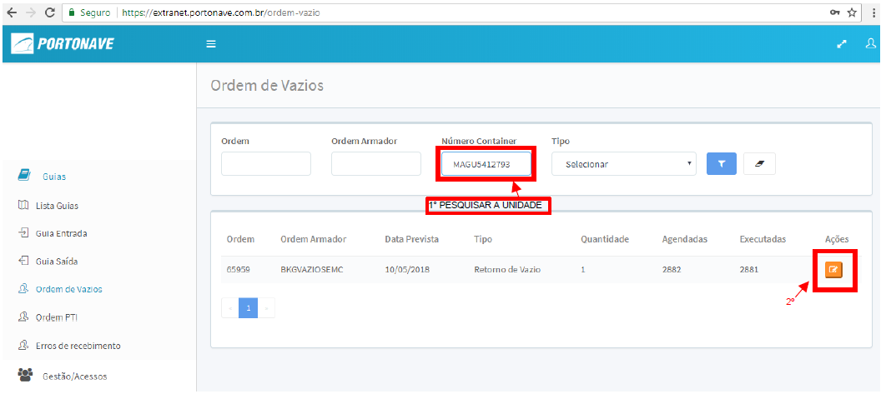

4º STEP

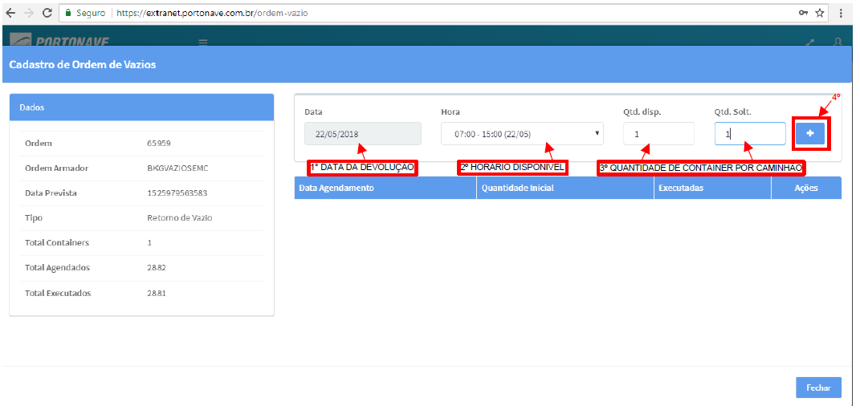

After the above procedures instruct the driver to present himself directly on the balance carrying the documents (badge, CNH, document of the cart).

Return to the previous menu!

Return to main menu!

